Gráfico
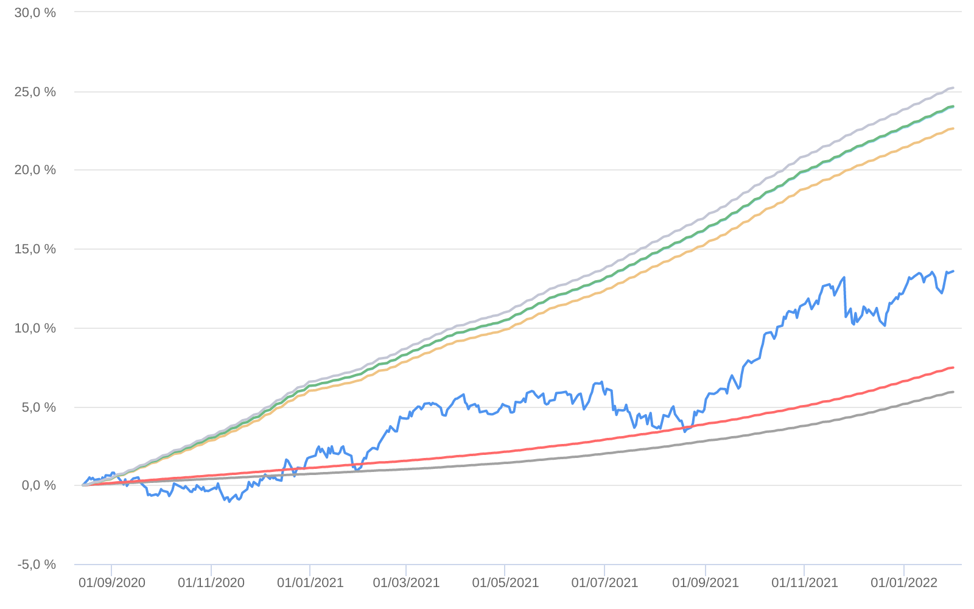
Retorno acumulado - 15/08/2020 até 31/01/2022 (diária)
 | Ativo | Retorno | Retorno YTD*
 | IBIUNA HEDGE STH FIC MULTIMERCADO | 13.57 % | 1.26 %
 | CDI | 5.91 % | 0.73 %
 | CDI +1,00% | 7.45 % | 0.82 %
 | Índice INPC +4,00% | 22.62 % | 1.00 %
 | Índice INPC +4,79% | 23.98 % | 1.06 %
 | Índice INPC +4,82% | 24.03 % | 1.07 %
 | Índice INPC +5,500% | 25.20 % | 1.12 %

